2022_04_data
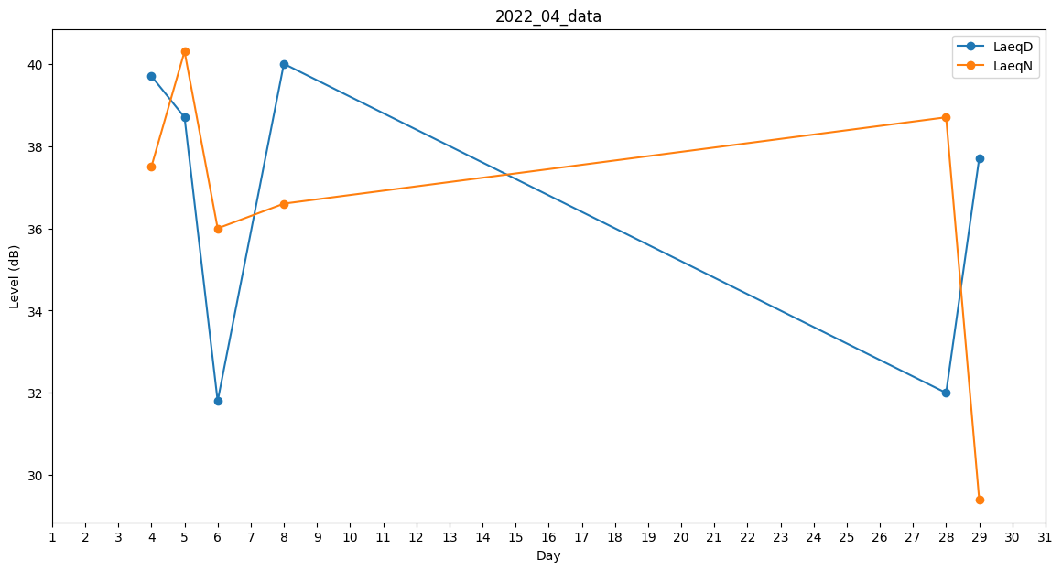
Day | LaeqD | LaeqN
1 | 0 | 37.6
2 | 0 | 34.8
3 | 0 | 37.8
4 | 39.7 | 37.5
5 | 38.7 | 40.3
6 | 31.8 | 36
7 | 0 | 36.6
8 | 40 | 36.6
9 | 0 | 0
10 | 0 | 0
11 | 0 | 0
12 | 0 | 0
13 | 0 | 0
14 | 0 | 37.6
15 | 0 | 0
16 | 0 | 0
17 | 0 | 0
18 | 0 | 0
19 | 0 | 0
20 | 0 | 30
21 | 0 | 34.9
22 | 35.7 | 0
23 | 0 | 0
24 | 0 | 0
25 | 38 | 0
26 | 0 | 0
27 | 0 | 0
28 | 32 | 38.7
29 | 37.7 | 29.4
30 | 34.6 | 0

